상품제안서
아로미 접이식 확장형 여행가방 보스턴백 | 상품코드: S39254

 |  |  |  |  |  |  | 02-713-8555 | www.synergygift.co.kr
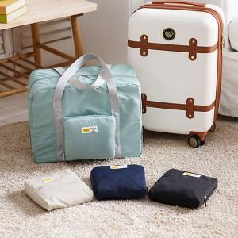

【상세/제작정보】

【인쇄/포장옵션】 | 실크, 컬러필름전사 / OPP(비닐)

【공급단가】 | 수량 | 50~ | 100~ | 500~ | 1,000~ | 2,000~
*VAT별도 | 단가 | 9,360원 | 8,850원 | 8,420원 | 8,200원 | 8,060원

【상품 URL】 | https://www.synergygift.co.kr:443/src/goods_detail.php?gdno=39254

